Estado de Resultados Oct_2021
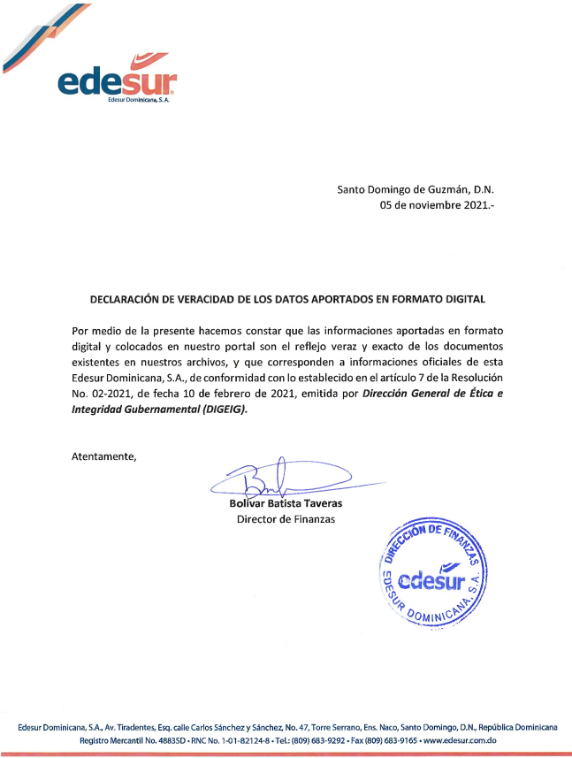
EDESUR DOMINICANA, S.A.
ESTADO DE RESULTADOS
31 DE OCTUBRE 2021
(Valores en RD$)

0005 Ingresos Ordinarios

0010 Venta de Energía Regulada | 29,034,401,107.12
0015 Venta de Energía No Regulada | 100,094,639.71
0020 Otros Ingresos por Actividades Reguladas | 7,890,842,801.63
0025 Total de Ingresos Ordinarios | 37,025,338,548.46

0030 Costos de Ventas:
0035 Compras de Energía Mercado Spot | 4,855,608,119.00
0040 Compras de Energía Mercado Contrato | 29,806,601,152.73
0045 Reliquidaciones de Potencia | 101,411,013.95
0050 Descuentos en Compra | 0
0055 Total Costos de Ventas | 34,763,620,285.68

0060 Beneficio (Pérdida) Bruto | 2,261,718,262.78

0065 Gastos :
0070 Operativos y Administrativos | 6,951,872,722.98
0075 Beneficio (Pérdida) Operacionales | -4,690,154,460.20

0080 Otros Ingresos y Gastos :
0085 Ingresos Financieros | 4,518,112,227.30
0090 Gastos Financieros | -3,399,556,015.57
0095 Otros Gastos | -7,720,505.74
0100 Total Otros Ingresos y Gastos | 1,110,835,705.99

0105 Beneficio (Pérdida) Antes de Impuestos | -3,579,318,754.21
0110 Impuestos | -1,878,942.08
0115 Beneficio (Pérdida) Despues de Impuestos | -3,581,197,696.29
0120 Aportes del Estado Dominicano | 0.00
0125 Superavit (Déficit) del Período | -3,581,197,696.29

